상품제안서
친환경 알패트 R-PET 가방 리유저블백 대형 510x450x150mm | 상품코드: F30676

 |  |  |  |  |  |  | 02-412-0044 | www.easy1.co.kr
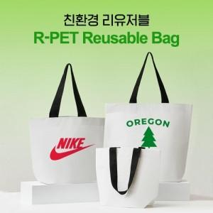

【상세/제작정보】 | 택배비 1박스(100개) 기준 6,000원

【인쇄/포장옵션】 | 실크 / 벌크

【공급단가】 | 수량 | 500~ | 1,000~ | 3,000~ | 5,000~ | 10,000~
*VAT별도 | 단가 | 1,910원 | 1,880원 | 1,830원 | 1,760원 | 1,690원

【상품 URL】 | https://dev.easy1.co.kr:443/src/goods_detail.php?gdno=30676

